入力
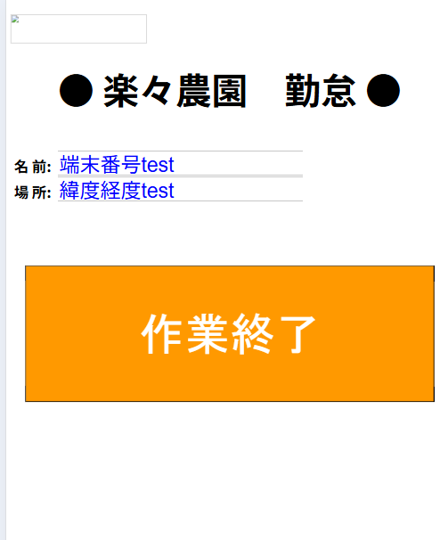
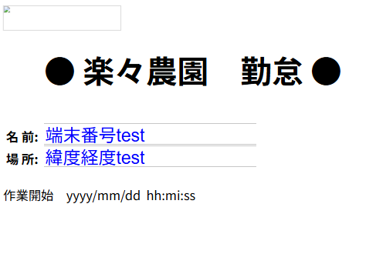
最後の更新をみてどちらかを表示
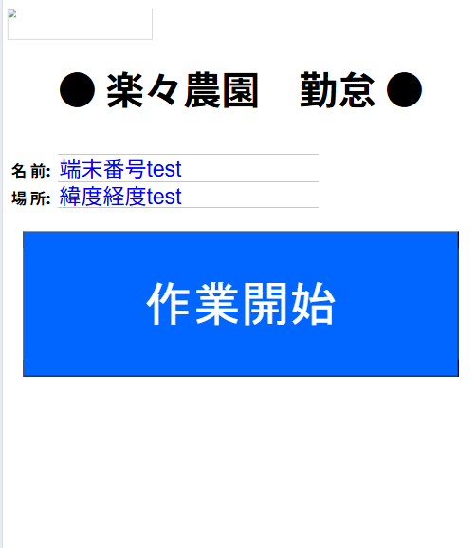

エスアイの電話番号

エスアイの電話番号
エスアイの電話番号
クリックで電話をかける

 |  |  | rakurakukintai01.php | ファイル名
 |  |  |  |  | rakurakukintai02.php
https://ss611756.stars.ne.jp/test1.php?u=palsdwddppwq

 |  |  |  |  | https://ss611756.stars.ne.jp/rakurakukintai01.php?u=palsdwddppwq


 |  |  |  |  | QRコード作成【無料】URLをQRコードに
 |  |  |  |  | https://qr.quel.jp/url.php

 | adres | palsdwddppwq | ランダム英数字とする
 | user | 平林
 |  |  | adres
 |  |  | tm
 |  |  | gps_ido
 |  |  | gps_keido
 |  |  | gps
 |  |  | work

管理
管理画面
 |  | 作業年月 | yyyy/mm |  |  | CSV
 |  | 氏名 |  |  |  | 社員
 |  |  | 表示

 | 項番 | 選択 | 開始 |  | 選択 | 終了
 | 1 |  |  | ＞ |  |  | 氏名 | 時間 | 作業
 | 2 |  |  | ＞ |  |  |  |  | 開始／終了
 | 3 |  |  | ＞
 | 4 |  |  | ＞ |  |  | 更新
 | 5

 | 7 |  | 対象月全部表示
 | 8

ランダム英数字
 |  |  |  |  |  |  | ボタン | 氏名 | アドレス | 氏名
 |  |  |  |  |  |  |  |  |  | アドレス

 |  |  |  |  |  |  |  |  |  | 更新

使用
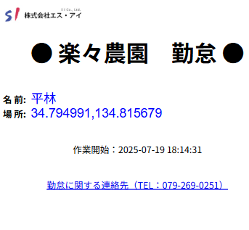
管理画面を開く
 |  | https://ss611756.stars.ne.jp/kanri/rakurakukanri01.php
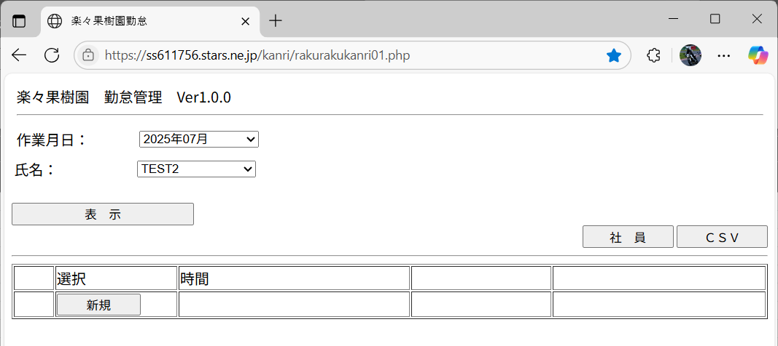

 | 1 | 作業年月を選択
 | 2 | 氏名を選択
 | 3 | 表示ボタンを押す
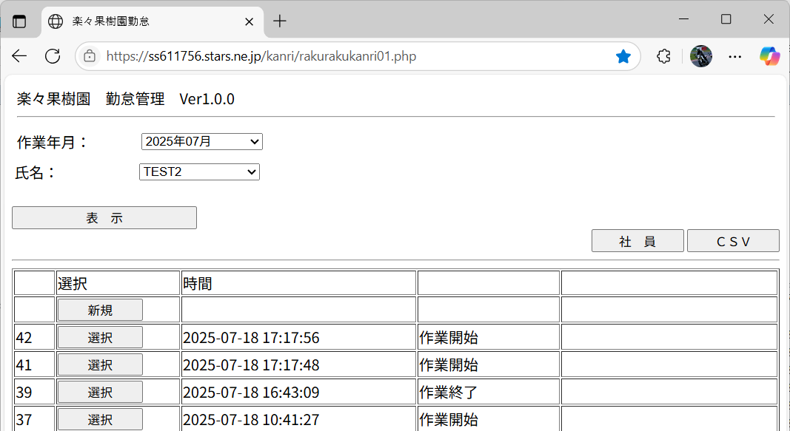

 |  |  | 新規登録の場合 新規を押す
 |  |  | 修正の場合は 修正する行の選択を押す
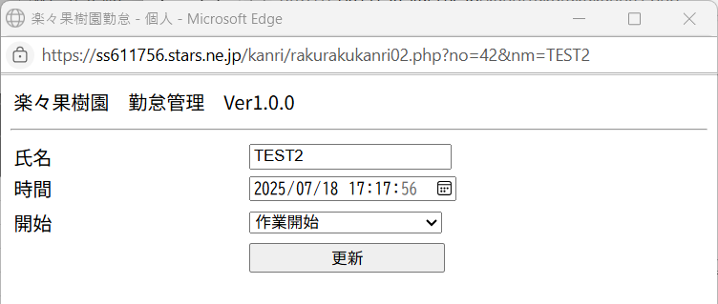

 |  | 1 | 修正後 更新をおす
 |  | 2 | 画面がとじたら 表示ボタンを押してください

社員新規登録
 | 社員ボタンを押す
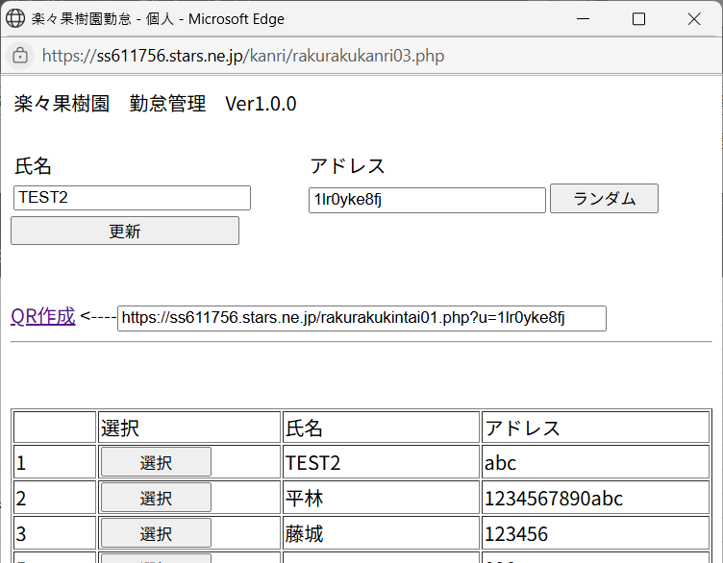

 |  |  |  |  |  | 新規登録
 |  |  |  |  |  |  | 氏名を入力
 |  |  |  |  |  |  | アドレスを入力 → ランダムを押す
 |  |  |  |  |  |  | 更新を押す

 |  |  |  |  |  |  | 行の選択 を押す

コピーする

 |  |  |  |  |  |  | QR作成 を押す

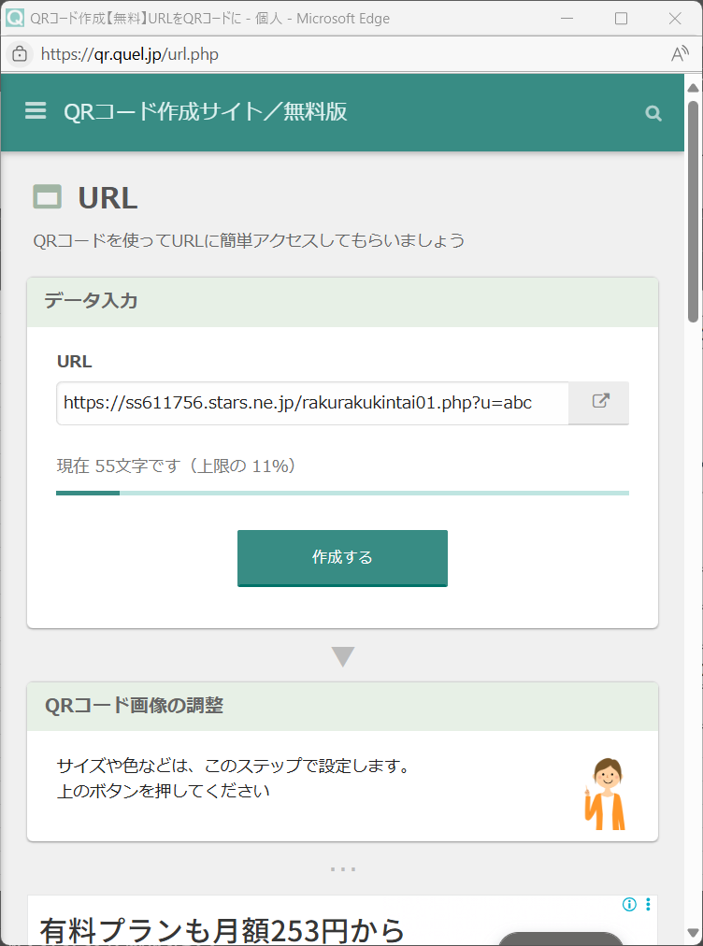

貼り付ける

作成する

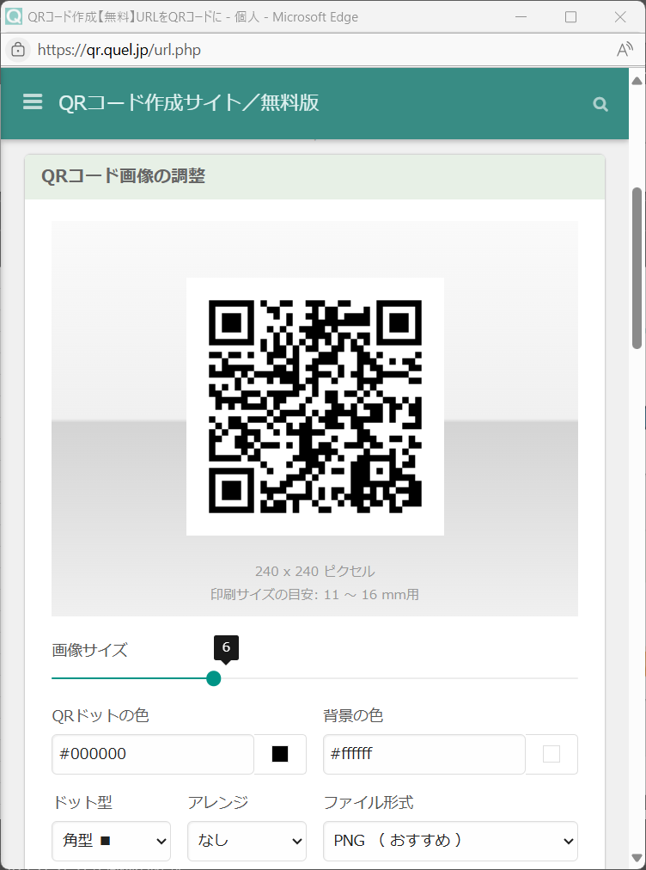

QRをコピー

 | QRをスマホで撮り ブラウザで表示する
 | 位置情報をONにする事

 |  |  |  |  | 作業開始 又は 作業終了 ボタンを押す

 |  |  |  | ※ | ボタンを押した場所を保存します。

